Hárok1
Príloha č. 1 - Opis predmetu zákazky, Formulár cenovej ponuky pre stanovenie predpokladanej hodnoty zákazky | . 1 Opisný formulár Opis predmetu zákazky-Návrh na plnenie kritéria

Verejný obstarávateľ: |  | Slovenská inovačná a energetická agentúra, Bajkalská 27, 827 99 Bratislava

Názov predmetu zákazky: |  | Prezentačné systémy

Obchodné meno/názov:
Adresa:
IČO:
tel. kontakt:
mail:
Platca DPH: áno/nie

Prezentačné systémy
Poradové číslo | Názov | Popis | Rozmer | Potlač | Ilustračná fotografia | Počet ks za NP ZIVSE | Počet kusov za NP ŽE | Počet ks za NP PRKP | Počet ks SPOLU | *Jednotková cena za ks v EUR bez DPH | Cena celkom v EUR bez DPH | Cena celkom v EUR s DPH
1 | Prezentačná stena s textíliou | Prezentačná stena s ľahkou hliníkovou konštrukciou, ktorá na prezentáciu grafiky využíva textíliu. Konštrukcia vytvára horizontálne zaoblenú plochu. Konštrukcia má ľahkú montáž, je jednoduchá na prenášanie, avšak je dostatočne odolná na mnohonásobné použitie. Potlač grafiky na odolnú textíliu, bojstranná potlač textílie. Prezentačná stena je dodávaná v prenosnej taške. Využitie prezentačnej steny je interiér. | 400 x 230 cm Prípustná tolerancia rozmerov + /- 10 % | obojstranná plnofarebná potlač / 2 rôzne potlače |  | 2 | 0 | 0 | 2 |  | 0.00 € | 0.00 €
2 | Prezentačná stena s textíliou | Prezentačná stena s ľahkou hliníkovou konštrukciou, ktorá na prezentáciu grafiky využíva textíliu. Konštrukcia vytvára horizontálne zaoblenú plochu. Konštrukcia má ľahkú montáž, je jednoduchá na prenášanie, avšak je dostatočne odolná na mnohonásobné použitie. Potlač grafiky na odolnú textíliu, obojstranná potlač textílie. Prezentačná stena je dodávaná v prenosnej taške. Využitie prezentačnej steny je interiér. | 300 x 230 cm Prípustná tolerancia rozmerov + /- 10 % | obojstranná plnofarebná potlač / 2 rôzne potlače | 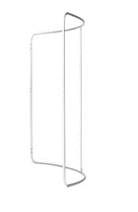 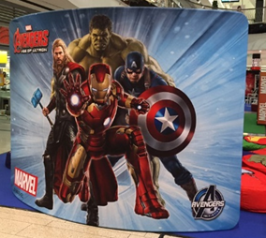 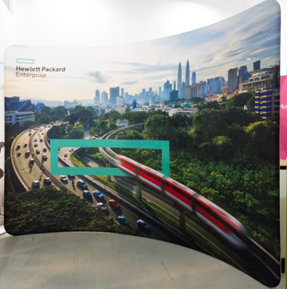 | 5 | 5 | 0 | 10 |  | 0.00 € | 0.00 €
3 | Grafický návrh na prezentačnú stenu | Dodanie grafických návrhov a podkladov pre potlač prezentačných stien, modifikované na obe veľkosti (300 x 230 aj 400 x 230 cm, Prípustná tolerancia rozmerov + /- 10 %), podľa požiadaviek verejného obstarávateľa. | modifikovateľné na obe veľkosti požadovanej prezentačnej steny | plnofarebný grafický návrh /obojstranný |  | 2 | 0 | 0 | 2 |  | 0.00 € | 0.00 €
4 | Roll-up banner | Odolny roll-up banner s nastaviteľnou výškou max 2,5 m a teleskopickou tyčou. Horná lišta je zaklapávacia, hliníkové materiálové prevedenie konštrukcie, banner matný, roll-up má bezpečný stojan s nožičkami, tým je zabezpečená stabilita roll-upu. Roll-up je dodávaný s plnefarebnou potlačou max 500g/m2 a je zabalený v prenosnej taške. Roll-up je odolný a dlhodobo používateľný. | 100 x 200 cm Prípustná tolerancia rozmerov + /- 10 % | plnofarebná grafika jednostranná / 2 rôzne potlače |  | 12 | 0 | 5 | 17 |  | 0.00 € | 0.00 €
5 | Výmena plátna na starších roll-up banneroch | Tlač a výmena plátna (matný banner) na dvoch typoch roll-upov. Aktuálne používané roll-upy s nepoškodenou konštrukciou. Ide o 10 ks starších roll-up bannerov s rozmerom 100 x 200 cm. | 100 x 200 cm | plnofarebná grafika jednostranná / 2 rôzne potlače | 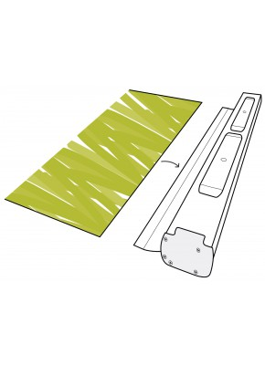 | 10 | 0 | 0 | 10 |  | 0.00 € | 0.00 €
6 | Grafický návrh na roll-up banner | Dodanie grafických návrhov a podkladov pre potlač roll-up banerov, v rozmere 100 x 200 cm, resp. v rozmeroch 100x200 cm (prípustná tolerancia +/-10%), podľa požiadaviek verejného obstarávateľa. | 100 x 200 cm, Prípustná tolerancia rozmerov + /- 10 % | plnofarebný grafický návrh / jednostranný |  | 4 | 0 | 0 | 4 |  | 0.00 € | 0.00 €
Cena celkom v EUR |  |  |  |  |  |  |  |  | 45 |  | 0.00 € | 0.00 €

*Cena musí obsahovať všetky náklady dodávateľa spojené s plnením predmetu zákazky vrátane výroby, manipulácie, balenia a distribúcie (dopravy) ako aj ďalších nevyhnutných nákladov (príprava podkladov do grafického návrhu, potlač a iné) súvisiacich s plnením predmetu zákazky.

Dodávateľ vyplní žlto podfarbené bunky.

 | v .................... , dňa ..........
 |  |  |  |  | ...............................................................

 |  |  |  |  | (meno, priezvisko a funkcia oprávnenej osoby uchádzača)

